상품제안서
극세사 대나무숯 만능 행주 25×25cm | 상품코드: F07438

 |  |  |  |  |  |  | 02-412-0044 | www.easy1.co.kr
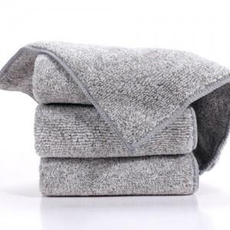

【상세/제작정보】 | 스티커 부착가능 / 9×5cm 또는 9×10cm / 부착위치 OPP 포장 컬러 삽지(간지) 가능 / 9×5cm 또는 9×10cm ★삽지 추가 희망시 별도 문의 바랍니다.(디자인 주셔야합니다.)-추가비용 옵션

【인쇄/포장옵션】 | 스티커 / OPP(비닐)

【공급단가】 | 수량 | 1,000~ | 2,000~ | 3,000~ | 5,000~ | 10,000~
*VAT별도 | 단가 | 370원 | 360원 | 350원 | 330원 | 320원

【상품 URL】 | https://easy1.co.kr:443/src/goods_detail.php?gdno=7438

